TOP画面
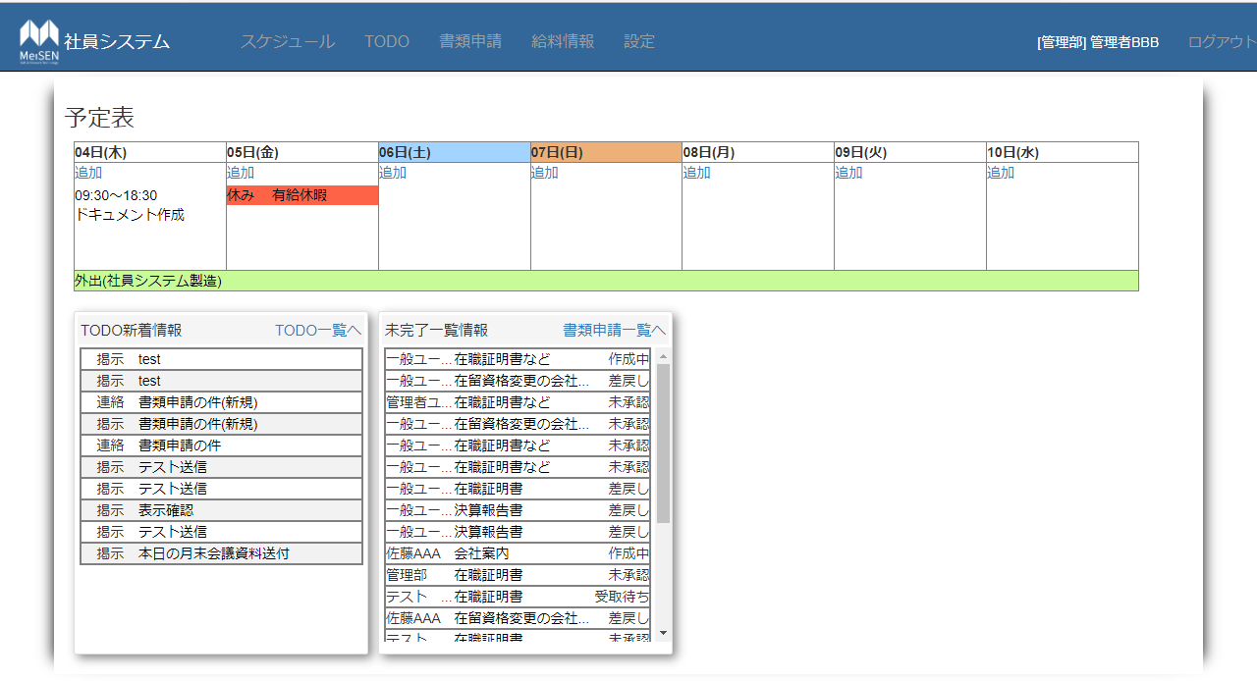
①スケジュール一覧
・ログインユーザーの現在から一週間分のスケジュールを表示、各セル内には[追加]を表示
・ヘッダー部分：曜日を表示、土曜日なら背景色を青、日曜日、祝日はオレンジ
・表示内容：スケジュールタイプが休暇の場合は、タイプと内容を表示
①
：スケジュールタイプが休暇以外の場合は、時刻と内容を表示
・日付モード：該当する日付のセル内に時刻と内容を表示
・期間モード：内容と休みの種類を表示し、背景色は赤
：スケジュールが複数日ある場合：行を生成し開始～終了日時まで背景色を緑にして、スケジュールタイプと(内容)を表示
・追加：スケジュール追加画面に遷移
②TODO新着情報
②
・[TODO一覧へ]：TODO一覧画面に遷移
・ログインユーザーの[未開封のメッセージのタイトル]と[TODO種別名称]を表示
③
・タイトルをクリック：TODO詳細画面に遷移
・TODO詳細画面からT戻ると選択した未開封メッセージは開封済みとなる
・内容はツールチップで確認が可能、表示内容の文字数が多い場合は省略
・表示件数が多い場合：スクロールバーを表示
③未完了一覧情報
・管理者権限：全社員の[社員名称]、[未完了書類名称]、[書類のステータス]を表示
・一般権限：[未完了書類名称]、[書類のステータス]を表示
・[書類申請一覧へ]：書類申請一覧画面に遷移
・[未完了書類名称]をクリック：書類編集画面に遷移
・内容はツールチップで確認が可能、表示内容の文字数が多い場合は省略
・表示件数が多い場合：スクロールバーを表示

スケジュール画面
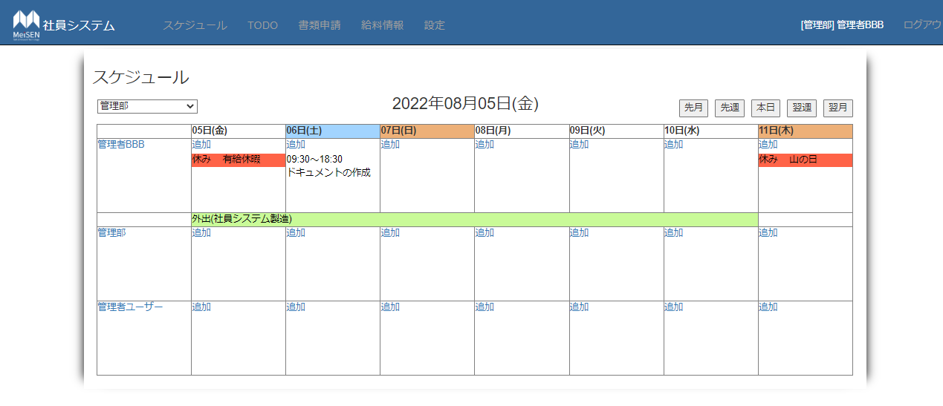
①ドロップダウンリスト
・初期表示：ログインユーザーの所属部署
・選択肢：全部署名称と[すべて表示]
・部署を選択：その部署に所属する社員を表示、いない場合は非表示
①
②
③
②日付
・フォーマット：yyyy年MM月dd日(ddd)
③日付変更ボタン
④
・[先月]：ベース日付を30日前に変更
・[先週]：ベース日付を７日前に変更
・[本日]：ベース日付をログイン時の日付に変更
・[翌週]：ベース日付を7日後に変更
・[翌月]：ベース日付を30日後に変更
④スケジュール一覧
・ログインユーザーの現在から一週間分のスケジュールを表示、各セル内には[追加]を表示
・ヘッダー部分：曜日を表示、土曜日なら背景色を青、日曜日、祝日はオレンジ
・表示内容：スケジュールタイプが休暇の場合は、タイプと内容を表示
：スケジュールタイプが休暇以外の場合は、時刻と内容を表示
・日付モード：該当する日付のセル内に時刻と内容を表示
・期間モード：内容と休みの種類を表示し、背景色は赤
：スケジュールが複数日ある場合：行を生成し開始～終了日時まで背景色を緑にして、スケジュールタイプと(内容)を表示
・追加：スケジュール追加画面に遷移

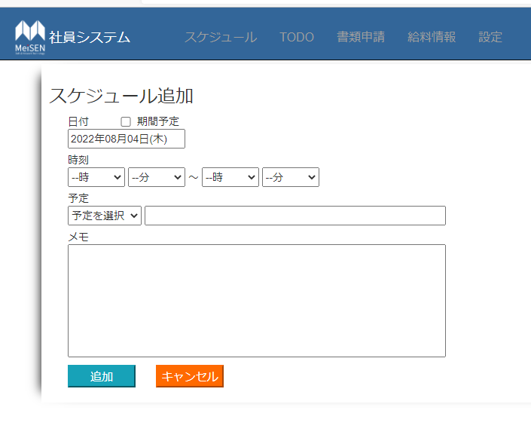

①日付 ※必須項目
・フォーマット：yyyy年MM月dd日(ddd)
・初期表示：ログイン時の日付
②期間予定チェックボックス
②
・初期表示：チェックなし
①
・チェック：終了日テキストボックスを表示
③時刻 ※必須項目
③
・スケジュールの開始時刻と終了時刻を設定
④スケジュールタイプ ※必須項目
・初期表示：[予定を選択]
④
⑤
・選択肢：[休み]、[午前半休]、[午後半休]、[社内]、[社外]、[テレワーク]、[その他]
⑤内容 ※必須項目
⑥
・初期表示：空欄
・スケジュールの内容を記述
⑥メモ欄
・メモ欄、空欄でも可
⑦追加ボタン
・入力した内容をDBに追加する
・入力判定：[開始日]、[終了日]の入力が正しくない場合はエラー表示
：[開始時刻]、[終了時刻]の入力が正しくない場合はエラー表示
⑦
⑧
：[スケジュールタイプ]が未選択、[内容]が未入力の場合はエラー表示
⑧キャンセルボタン
・前画面に遷移

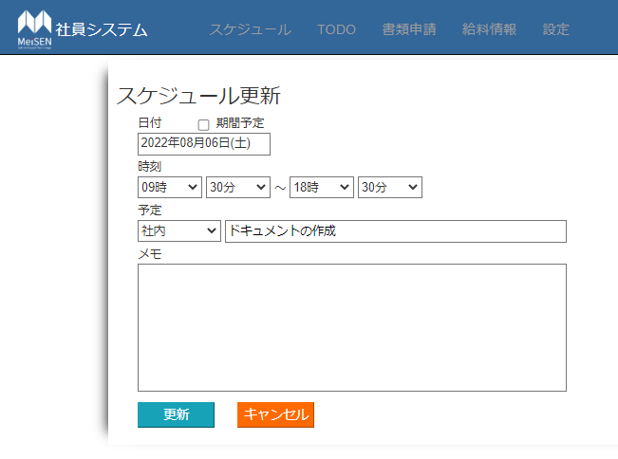
①日付
・フォーマット：yyyy年MM月dd日(ddd)
・初期表示：選択したスケジュールの日付を表示
②期間予定チェックボックス
・初期表示：選択したスケジュールが[日付モード]の場合はチェック、[期間モード]の場合はチェック
・チェック：終了日テキストボックスを表示
②
③時刻
①
・初期表示：選択したスケジュールの開始時刻と終了時刻を表示
④スケジュールタイプ
③
・初期表示：選択したスケジュールのスケジュールタイプを表示
・選択肢：[休み]、[午前半休]、[午後半休]、[社内]、[社外]、[テレワーク]、[その他]
④
⑤
⑤内容
・初期表示：選択したスケジュールの内容を表示
・スケジュールの内容を記述
⑥
⑥メモ欄
・初期表示：選択したスケジュールのメモ内容を表示、ない場合は非表示
・メモ欄、空欄でも可
⑦更新ボタン
・入力された内容を更新する
・入力判定：[開始日]、[終了日]の入力が正しくない場合はエラー表示
：[開始時刻]、[終了時刻]の入力が正しくない場合はエラー表示
⑦
⑧
：[スケジュールタイプ]が未選択、[内容]が未入力の場合はエラー表示
⑧キャンセルボタン
・前画面に遷移

設定
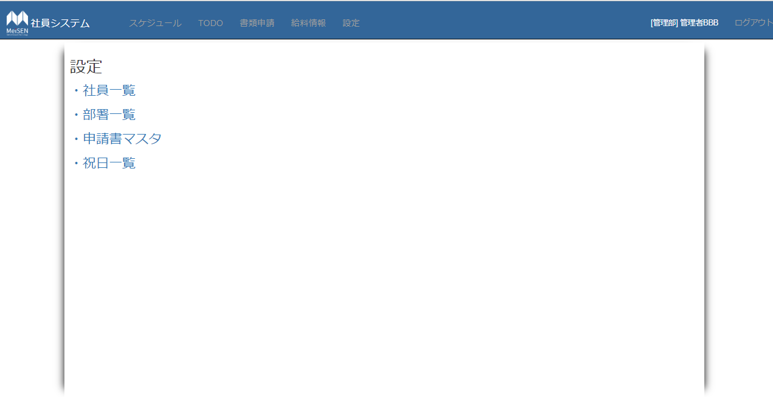
①設定画面
・[社員一覧]：社員一覧画面に遷移
・[部署一覧]：社員一覧画面に遷移
・[申請書マスタ]：社員一覧画面に遷移
・[祝日一覧]：社員一覧画面に遷移

祝日一覧
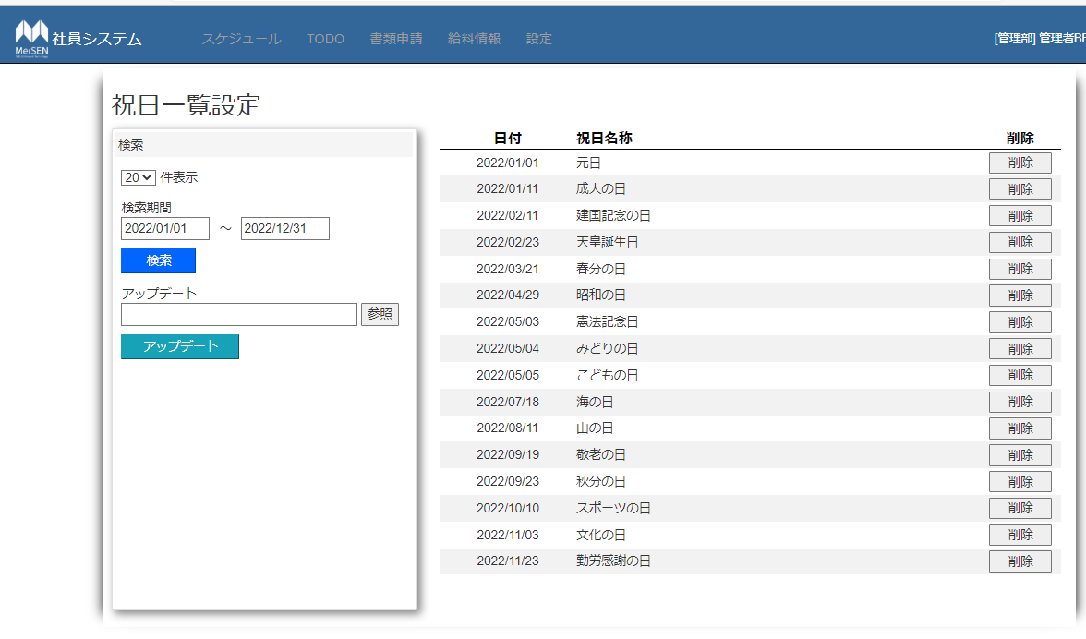
①表示件数
・初期表示：20
・選択肢：5,10,20,30
①
⑥
⑦
②検索期間
・フォーマット：yyyy/MM/dd
②
・初期表示：ログイン時の年/01/01～12/31
③
③検索ボタン
④
・検索処理：検索期間に応じた祝日をグリッドビューに表示、データがない場合は非表示
・入力判定：日付入力が不正な場合はエラーメッセージを表示
⑤
④更新
・参照ボタン：クリックし、csvファイルを選択
・テキストボックス：選択したcsvファイルを表示、readonly属性
⑤更新ボタン
・csvファイルを選択した場合：更新/追加処理を実行
・祝日名称が未入力の場合は、更新/追加処理をせず、エラーメッセージを表示
・日付が正しくない場合：更新/追加処理を実行しない
⑧
・ファイル自体が正しくない場合は、更新処理を実行せずエラーメッセージを表示
⑥祝日一覧
・初期表示：ログイン時の年の一年間の祝日を表示
・祝日データを検索期間に応じて表示、該当するデータがない場合はヘッダー部分のみ表示
⑦削除ボタン
・選択した[削除ボタン]の行の祝日をDBから削除する
⑧ページ遷移
・該当するページに遷移

社員一覧画面
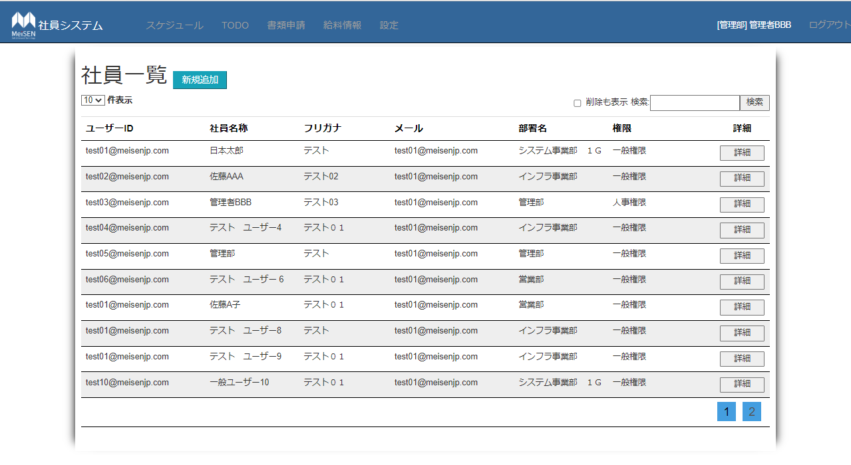
①
 | ①新規追加ボタン
 | ・社員追加画面に遷移
 | ②件数表示ドロップダウンリスト
②
③
 | ・初期表示値：10、選択肢：5、10、20、30
 | ③検索ボダン
④
 | ・検索テキストボックスの入力内容を検索する
 | ・検索テキストボックスの値が空の場合全検索
 | ・該当データない場合、ヘッダー部分だけ表示する
 | ・削除も表示：チェックの場合：削除されたデータも表示
 | ④社員一覧
 | ・社員のユーザーID、社員名称、フリガナ、メール、部署名、権限を表示
 | ・社員編集画面に遷移
 | ⑤ページ遷移
 | ・該当するページに遷移

⑤

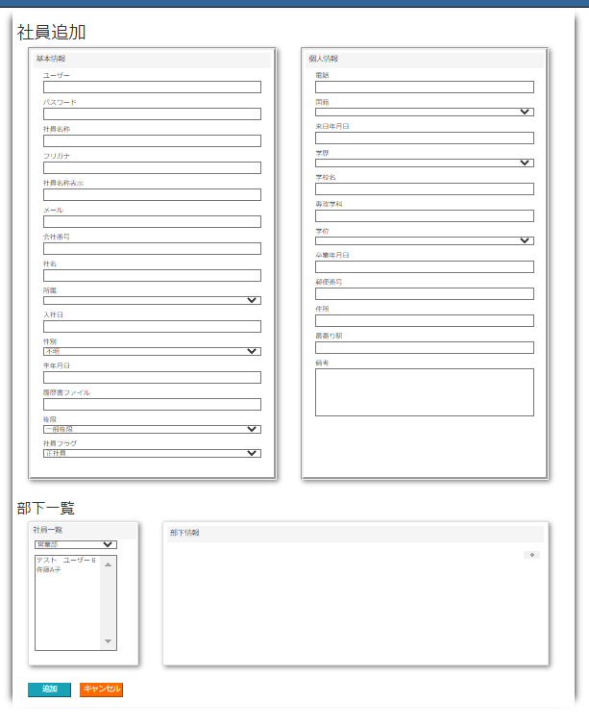
①
①社員追加
ユーザー、パスワード、社員名称、フリガナ、社員名称表示、メールは必須項目
＊パスワード：8桁数以上
・所属ドロップダウンリスト
部門名称を表示
・入社日、生年月日、来日年月日、卒業年月日テキストボックス
日付を選択（yyyy/MM/dd）
形式：yyyy/mm/dd
・性別ドロップダウンリスト
選択肢：[男性]、[女性]、[不明]
・電話番号
・国籍ドロップダウンリスト
選択肢：日本、中国、その他
・学位ドロップダウンリスト
選択肢：学士、修士、博士
・郵便番号：フォーマット（123－3456）
・備考 最大500文字
・部下一覧
部門コンボボックスで選んだ部門の社員が表示する。
社員名称をクリックしたら部下情報に追加する（重複チェック）
・部下情報
削除ボダンクリックで、部下削除
行数多い場合スクロールバーで表示
・追加ボタン
確認メッセージ表示
入力内容をチェック
DBへ保存
一覧画面へ遷移する。
パスワードは暗号化する
・キャンセルボタン
確認メッセージ表示
一覧画面へ遷移する。

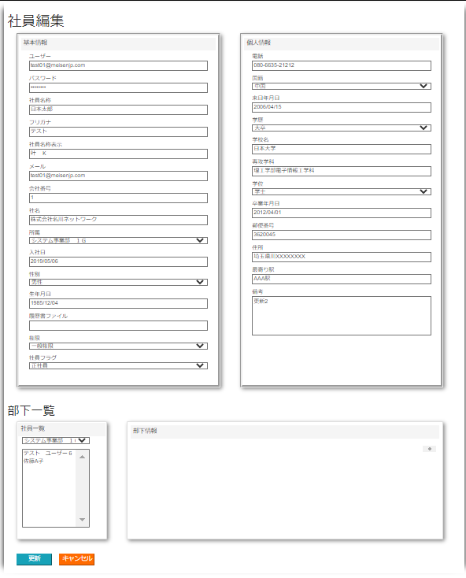
①
①社員編集
該当社員の情報を表示する。
パスワード：＊＊＊＊＊＊＊＊＊＊で表示する。
他は社員追加画面と同じ仕様

TODO
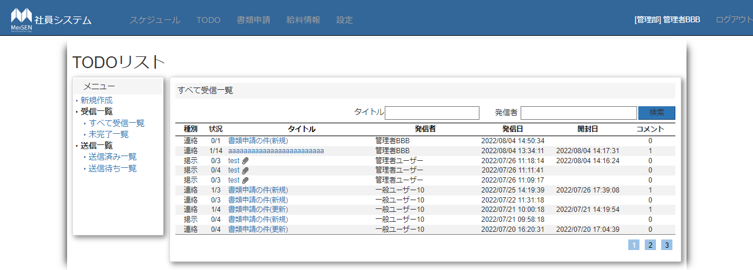
①メニュー部分
・「新規作成」ボタン
TODO新規作成画面へ遷移
・「すべて受信一覧」
①
受信者がログインユーザーのTODOを表示
・「未完了一覧」ボタン
②
未完了のTODOデータを表示
・「送信済み一覧」ボタン
ログインユーザーが送信したTODOデータを表示
・「送信待ち一覧」ボタン
送信待ちのTODOデータを表示
②検索部分
③
・タイトルテキストボックス
入力制限なし
・発信者テキストボックス
④
入力制限なし
・検索ボタン
入力内容を検索する、
該当データある場合、該当データだけ表示する。
該当データない場合、下部の一覧リストのヘッダーのみ表示
③一覧リスト部分
最大10行表示。10行以上の場合、他ページに表示する。
・種別カラム
TODO種別を表示
ヘッダーをクリックすると並び替える
・状況カラム
TODOの受信者人数と完了状況を表示する。
完了人数/総受信者
・タイトルカラム
TODOタイトルを表示する。添付ファイルがある場合、添付ファイルアイコンを表示する。
TODOタイトルをクリックすると、TODOメッセージ確認画面へ遷移する。
ヘッダーをクリックすると並び替える
・発信者カラム
TODO発信者を表示
ヘッダーをクリックすると並び替える
・発信日カラム
TODO発信日を表示
ヘッダーをクリックすると並び替える
初期表示：発信日最新のデータが一番上に表示する。
・開封日カラム
TODO開封日を表示
TODOメッセージ確認すると、開封日を更新する
未開封の場合何も表示しない
・コメントカラム
TODOのコメント情報を表示
④ページ遷移ボダン
クリックすると該当ページに遷移する。

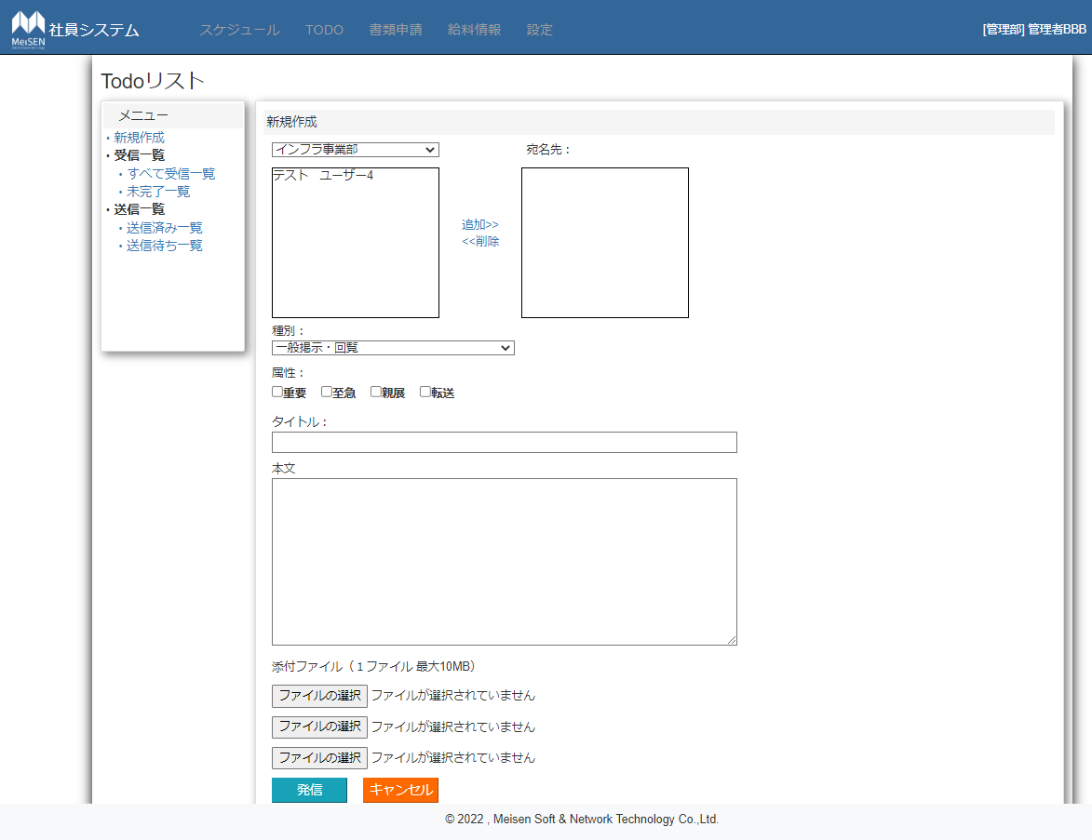

④
①
新規作成画面
①部門
・選択肢：部門名称
③
②社員名社員名称エリア
②
・該当部門の社員名称を表示
・社員名称をクリック：背景色を青
・最大10行表示、10行以上の場合、スクロールバーで表示
⑤
③宛名先編集ボタン
・追加を押す：②で選んだ社員名と該当部署名は④の宛名先エリアに表示、同じ名称は追加不可
⑥
④宛名先エリア
・該当部門の社員名称を表示
⑦
・社員名称をクリック：背景色を青
・最大10行表示、10行以上の場合、スクロールバーで表示
⑧
⑤種別コンボボックス
・選択肢：一般掲示・回覧、連絡、共有
⑥属性チェックボックス
・複数選択可能、必須項目ではない。
⑦タイトル
⑨
・25文字入力制限
⑧本文
・1000文字入力制限、改行可能
⑩
⑨添付ファイル
・クリックすると、ファイルダイアログウィンドウが表示
・ファイルを選んだらファイル名を表示
・容量制限：10MB
⑩ボタン
・発信ボタン
クリックすると、宛名先、タイトル、本文は空かどうかを確認し、空の場合はエラーを表示
ファイル容量もチェックする、ファイル容量が10MB以上場合、エラーを提示し、送信できない
チェック問題ない場合、送信確認画面へ遷移する。
データをDBへ保存する、添付ファイルは一時保存フォルダに保存する。（送信状態：0未送信）
・キャンセルボタン
データを保存せず、一覧画面へ遷移

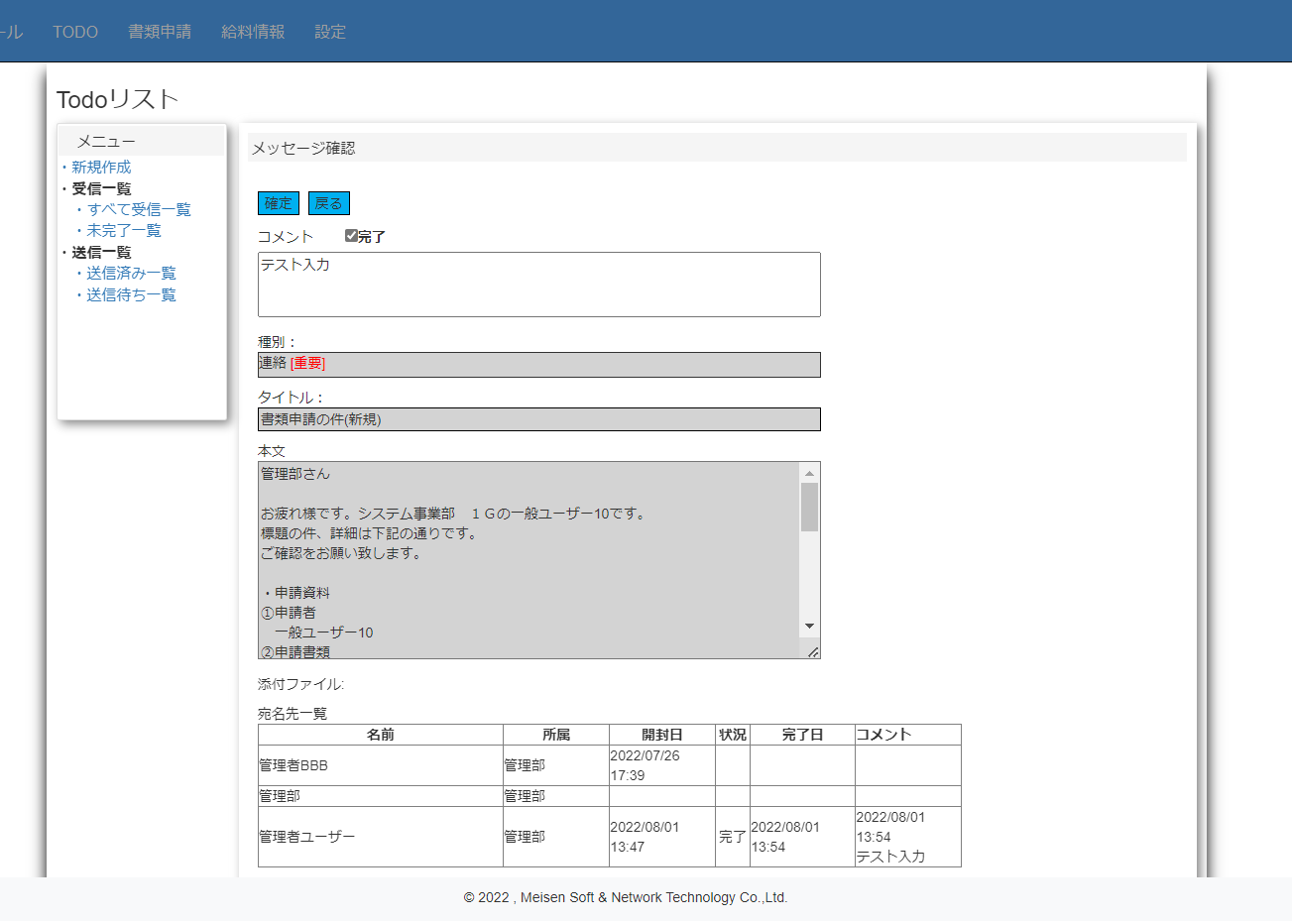
 | 受信TODOメッセージ確認画面
 | 種別とタイトル、本文テキストボックス、
 | 添付ファイルの表示は発信確認画面と同じ
 | ①確認・戻るボダン
 | ・確認
 | ・戻る
 | 前画面に遷移する
 | ②コメント
 | ・100文字以上入力できない
 | ・完了の場合、完了チェックボックスをチェック
 | ③宛名先一覧
 | ・名前、所属、開封日、状況、完了日、コメントを表示

書類申請画面
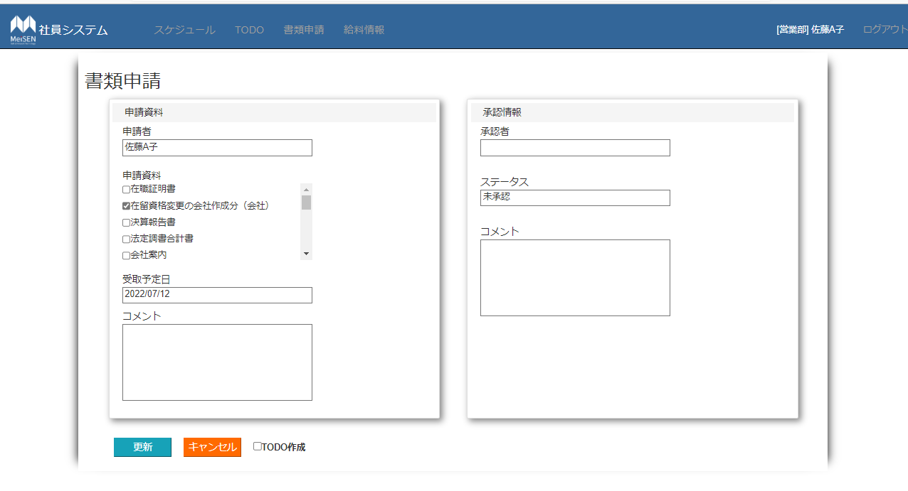
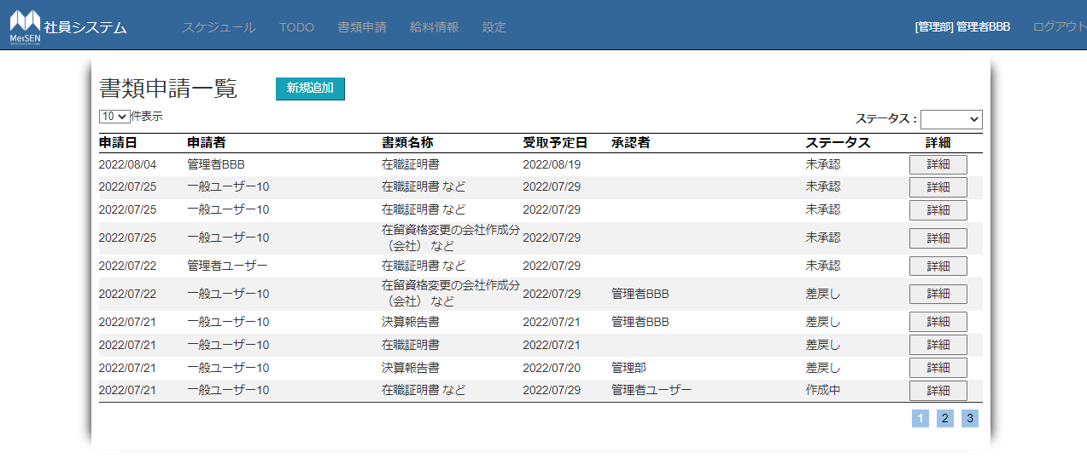
①
①新規追加ボタン
・書類申請画面に遷移
②表示件数
・初期表示：10
②
③
・選択肢：5、10、20、30
③ステータス検索
・初期表示：空欄
④
・選択肢：[空欄]、[未承認]、[差戻し]、[作成中]、[受取待ち]、[完了]、[削除]
該当するデータがない場合はヘッダー部分だけ表示する
④書類一覧
・申請日、申請者、書類名称、受取予定日、認証者、ステータス、詳細を表示する
・申請日、受取予定日の日付のフォーマットは、yyyy/MM/dd
・詳細ボタンをクリックした場合、書類申請編集画面に遷移する
⑤ページ遷移
・クリックした場合、該当するページに遷移する
⑤

・ログインユーザーが一般権限の場合：申請者は非表示

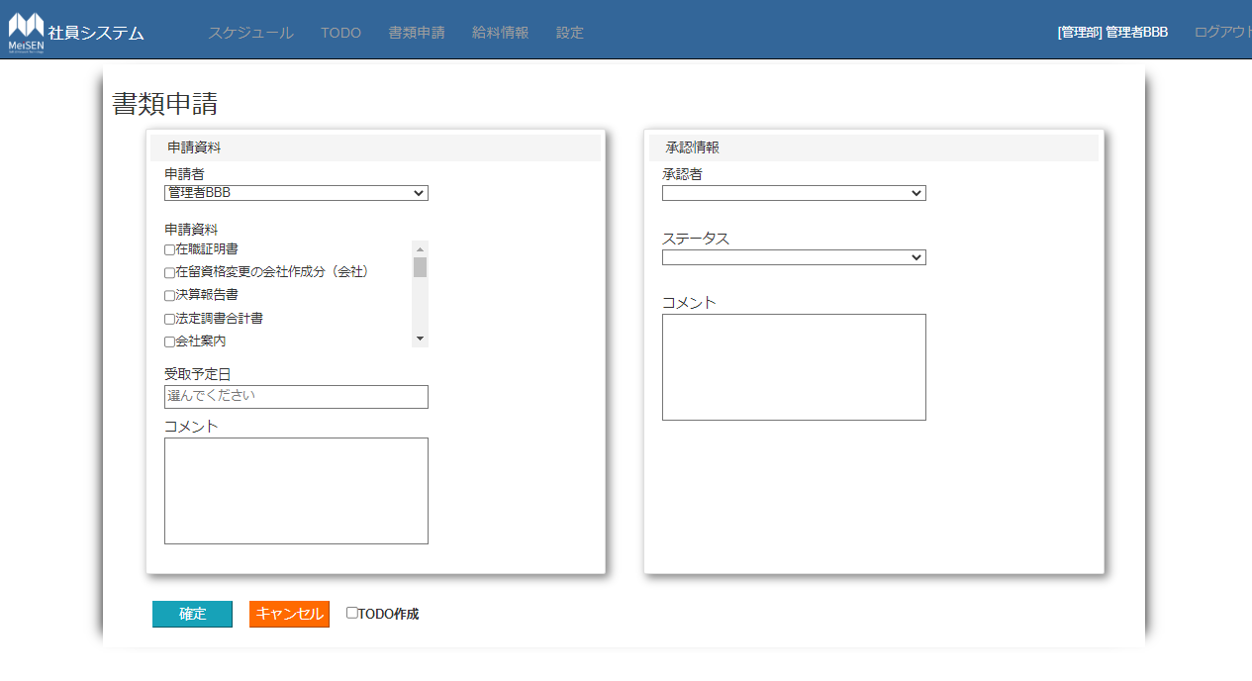
①申請者
・初期表示：管理者権限のユーザーの場合のみ表示
・選択肢：全ユーザーの名称
・一般権限者：ログインユーザー名称を表示
①
⑤
②申請資料
・初期表示：申請資料を表示
⑥
・申請資料が5件以上の場合：スクロールバーを表示
②
③受取予定日
・初期表示：”選択してください”
⑦
・クリック：カレンダーを表示
③
・フォーマット：yyyy/MM/dd
④コメント
・最大100文字入力
④
・改行可、改行が多い場合スクロールバーを表示
・承認情報は管理権限者が編集可能
⑤承認者
⑧
⑨
・選択肢：管理者ユーザー
⑩
⑥ステータス
・選択肢：[未承認]、[差戻し]、[受取待ち]、[完了]、[削除]
⑦コメント
・空欄でも可
⑧確定ボタン
・確認メッセージ表示
・DBに入力項目を追加し、書類一覧画面に遷移
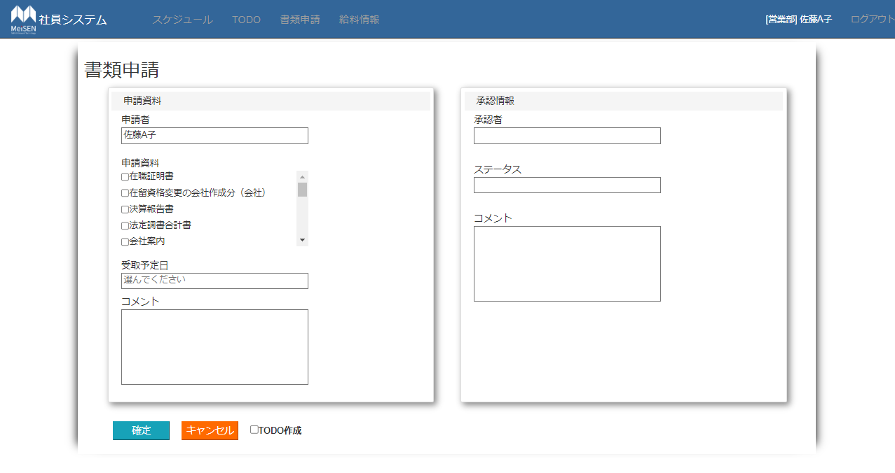
⑨キャンセルボタン
・確認メッセージ表示
・書類一覧画面へ遷移する。
⑩TODO作成
・初期表示：チェックなし
・チェック：TODOを作成
・一般権限作成者が作成・更新する場合、管理部全員に送信
・管理部利用者が作成・更新する場合、一般権限作成者に送信
・TODO内容
 | TODOタイトル：書類申請の件（新規」）
 | 種別：連絡
 | 属性：重要
 | 本文：編集内容全般

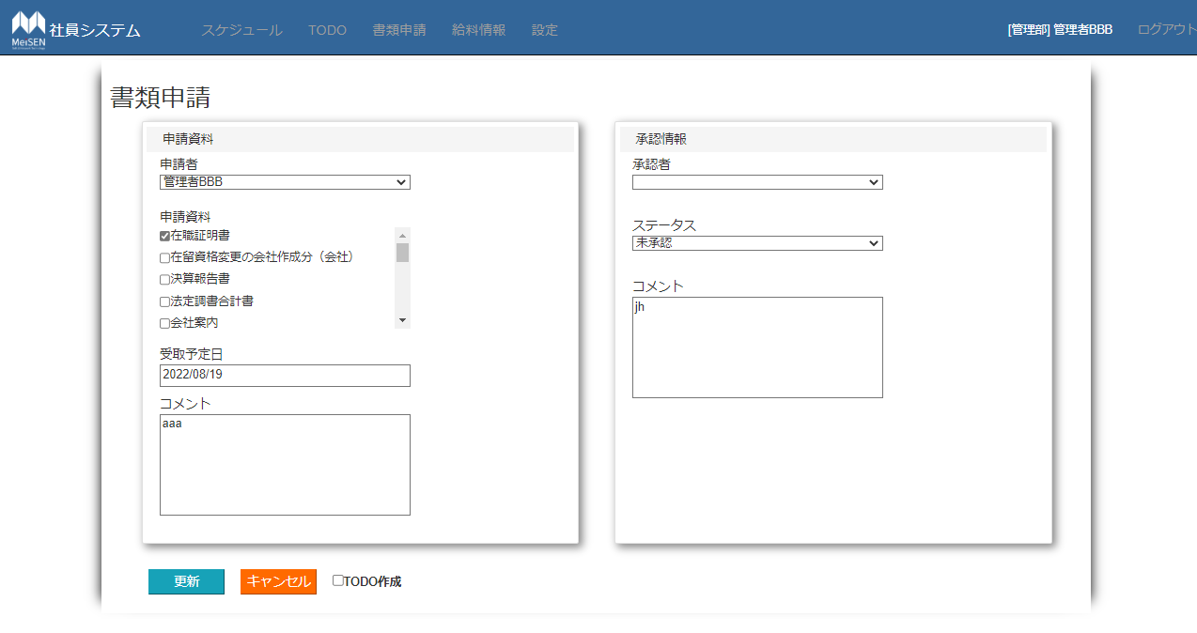
該当社員の情報を表示する。
他は書類追加画面と同じ仕様

部署一覧
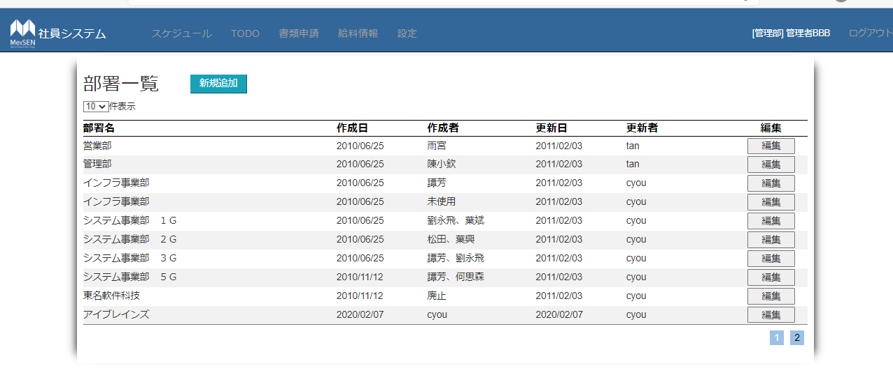
①
②
 | 管理者権限のみに表示する
 | ①新規追加
 | ・部署追加画面に遷移
③
 | ②件数表示
 | ・初期表示：10
 | ・選択肢：5、10、20、30
 | ③部署一覧
④
 | ・初期表示：[部署名]、[作成日]、[作成者]、[更新日]、[更新者]、[編集ボタン]
 | ・[編集ボタン]：部署編集画面に遷移する
 | ④ページ遷移
 | ・該当ページに遷移する

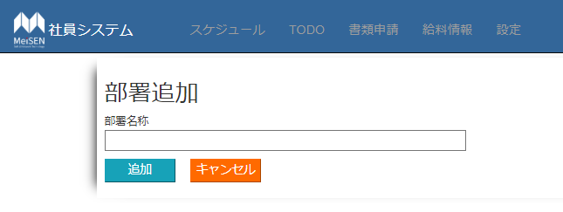
①部署名称
・追加する部署名称を入力する
②追加ボタン
・DBに①で入力した部署名称を追加する、重複チェック
③キャンセル
・部署一覧画面に遷移する

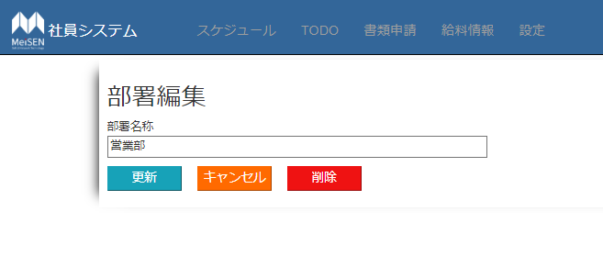
①部署名称
・部署一覧で選択した部署名称を表示する
②更新ボタン
・DBに①で入力した部署名称を更新する、重複チェック
③キャンセル
・部署一覧画面に遷移する
④削除
・DBから①に表示している部署名称を削除する

申請書マスタ
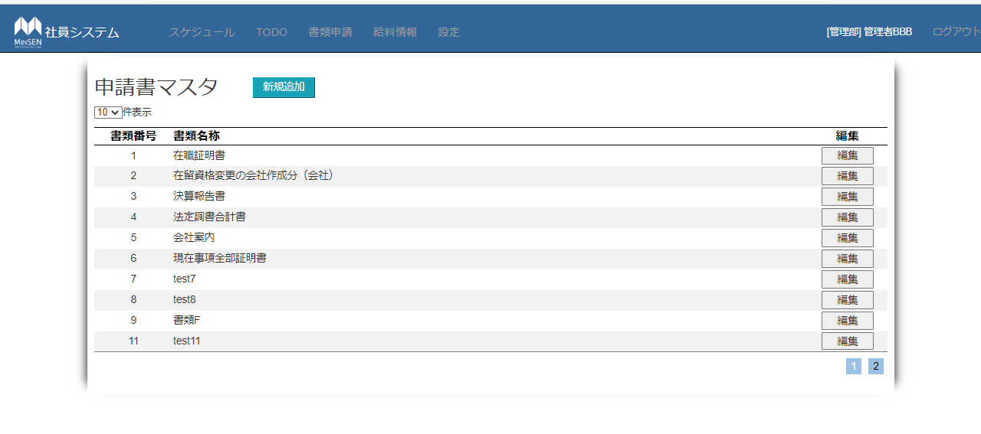
管理者権限のみに表示する
①新規追加
・申請書類追加画面に遷移
②件数表示
・初期表示：10
・選択肢：5、10、20、30
③部署一覧
・初期表示：[書類番号]、[書類名称]、[編集ボタン]
・[編集ボタン]：申請書類編集画面に遷移する
④ページ遷移
・該当ページに遷移する

①申請書類名称
・追加する[書類番号]と[申請書類名称]を入力する
②追加ボタン
・DBに①で入力した部署名称を追加する、重複チェック
③キャンセル
・申請書類一覧画面に遷移する

①申請書類名称
・部署一覧で選択した[申請書類番号]と[申請書類名称]を表示する
②更新ボタン
・DBに①で入力した部署名称を更新する、重複チェック
③キャンセル
・申請書類一覧画面に遷移する
④削除
・DBから①に表示している申請書類名称を削除する

